CollectiveAccess
Image | Object | Description | Date
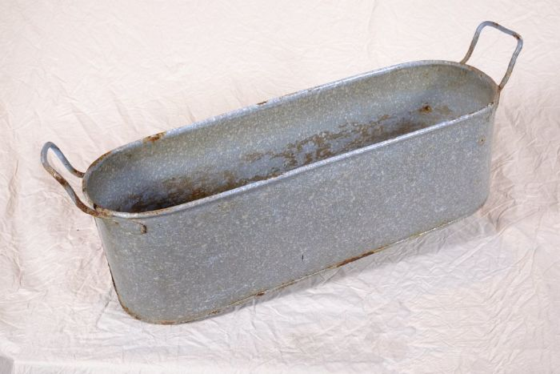 | Wanne (A1125) | Zink fand durch seine Rostbeständigkeit in zahlreichen Haushaltsbereichen Verwendung. Besonders Wannen aus Zink waren sehr verbreitet. Es gab sie in vielen unterschiedlichen Größen. Sie wurden nicht nur zum Waschen, sondern auch im Haushalt und im Stall für vielfältige Zwecke eingesetzt.
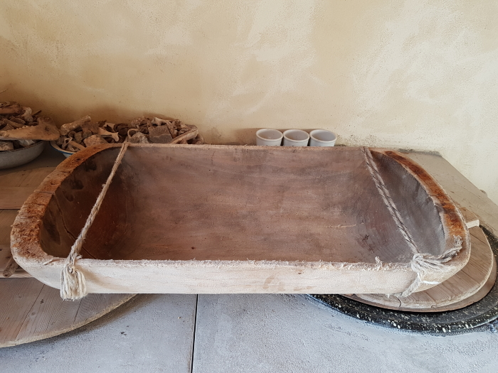 | Holzmole (A1826)

